01_法人本部編
★点検結果欄（黄色いセル）の選択肢は次のとおりです。確認の結果、該当するものを選択してください
適 ：確認項目について、適正に処理している
不適 ：確認項目について、適正に処理できていない（一部処理に不備がある等）
非該当：確認項目について、法人での処理がない、該当する事項でない（設問によってはこの選択肢はありません）
★備考欄については、参考となる事項等を記載しています。貴法人においては特に記載を要しません
令和８年度社会福祉法人指導監査 自主点検表【法人本部編】
※この点検表は、原則、指導監査実施年度の７月１日を基準日として作成してください。 |  |  |  |  |  |  |  |  | 【】
項目 |  |  |  |  | 確認事項 | 確認書類 | 点検 | 確認事項等 | 備考
大 | 中 | 小 | 項番 |  |  |  | 結果
Ⅰ 法人運営【ガイドライン P3～P40】
Ⅰ 法人運営【ガイドライン P3～P40】 | １ 定款【ガイドライン P3～P5】
Ⅰ 法人運営【ガイドライン P3～P40】 | １ 定款【ガイドライン P3～P5】 |  | 1 | 1 | 定款の必要的記載事項(法第31条第1項)が欠けていないか、また記載された内容が事実に反するものとなっていないか。 | 定款 |  |  | ★法第31条(申請)第1項(定款への必要的記載事項) ①目的、②名称、③社会福祉事業の種類、④事務所の所在地、⑤評議員及び評議員会に関する事項、⑥役員(理事及び監事)の定数その他役員に関する事項、⑦理事会に関する事項、⑧会計監査人に関する事項、⑨資産に関する事項、⑩会計に関する事項、⑪公益事業の種類、⑫収益事業の種類、⑬解散に関する事項、⑭定款の変更に関する事項、⑮公告の方法 ※このうち、⑧⑪⑫は該当する場合のみ記載する
Ⅰ 法人運営【ガイドライン P3～P40】 | １ 定款【ガイドライン P3～P5】 |  | 1 | 2 | 定款変更を要する事項について変更手続きをしているか。 | 評議員会議事録、事業計画
Ⅰ 法人運営【ガイドライン P3～P40】 | １ 定款【ガイドライン P3～P5】 |  | 2 | 1 | 定款の変更が評議員会の有効な特別決議を経て行われているか(出席者不足や賛成者不足は無いか)。 | 評議員会議事録、評議員会招集通知、理事会議事録 |  |  | ★法第45条の9(評議員会の運営)第7項(特別決議)第3号 法第45条の36第1項(＝定款変更)の評議員会の決議
Ⅰ 法人運営【ガイドライン P3～P40】 | １ 定款【ガイドライン P3～P5】 |  | 2 | 2 | 決議を行った評議員会の招集や議案提出手続きは、法令や定款等に違反していないか。 | 評議員会議事録、評議員会招集通知、理事会議事録
Ⅰ 法人運営【ガイドライン P3～P40】 | １ 定款【ガイドライン P3～P5】 |  | 2 | 3 | 評議員会決議後遅滞なく所轄庁による定款の変更の認可を受けているか(所轄庁の認可が不要な事項の変更については、所轄庁への届出が行われているか)。 | 変更認可書、定款変更届出書 |  |  | ★法第45条の36第2項(所轄庁の認可)及び第4項(所轄庁への届出) ★規則第4条(定款変更の届出事項)→法第31条第1項各号のうち次のもの ④事務所の所在地、⑨資産に関する事項(基本財産の増加に限る)、⑮公告の方法 ※上記以外の必要的記載事項、相対的記載事項及び任意的記載事項は、軽微な変更も認可事項となる
Ⅰ 法人運営【ガイドライン P3～P40】 | １ 定款【ガイドライン P3～P5】 |  | 3 | 1 | 定款を事務所(主たる事務所及び従たる事務所)に備え置いているか。 | 定款又はその電磁的記録 |  |  | ★法第34条の2(定款の備置き及び閲覧等)第1項 社会福祉法人は、第31条第1項の認可を受けたときは、その定款をその主たる事務所及び従たる事務所に備え置かなければならない ※従たる事務所については、パソコン等で閲覧可能であれば、備置き不要(法第34条の2第4項、規則第2条の5)
Ⅰ 法人運営【ガイドライン P3～P40】 | １ 定款【ガイドライン P3～P5】 |  | 3 | 2 | 定款の内容を、インターネットを利用して公表しているか。 | 法人ホームページ等 |  |  | ★法第59条の2(情報の公開等)第1項 ①定款の内容、②支給基準、③計算関係書類、財産目録等 ★規則第10条(公表) 原則として、法人(又は法人が加入する団体)のホームページにより公表されているか(「社会福祉法人の財務諸表等電子開示システム」(規則第9条第3号)によって公表した場合は、規則第10条第1項に規定する公表とみなす)
Ⅰ 法人運営【ガイドライン P3～P40】 | １ 定款【ガイドライン P3～P5】 |  | 3 | 3 | 公表している定款は直近のものであるか。 | 公表の方法に関する規程、定款 |  |  | ★法第59条の2(情報の公開等)第1項 社会福祉法人は、次の各号に掲げる場合の区分に応じ、遅滞なく、厚生労働省令で定めるところにより、当該各号に定める事項を公表しなければならない。 ①定款の内容、②支給基準、③計算関係書類、財産目録等
Ⅰ 法人運営【ガイドライン P3～P40】 | ２ 内部管理体制(特定社会福祉法人のみ)【ガイドライン P5～P6】 |  |  |  |  |  |  |  |  | ←特定社会福祉法人でない場合は、ここに「1」を入力してください
Ⅰ 法人運営【ガイドライン P3～P40】 | ２ 内部管理体制(特定社会福祉法人のみ)【ガイドライン P5～P6】 |  | 1 | 1 | 内部管理体制が理事会で決定されているか。 | 関係規程類、理事会議事録 |  |  | ★法第45条の13(理事会の権限等)第5項(内部管理体制の整備) その事業の規模が政令(令第13条の3)で定める基準を超える社会福祉法人においては、理事会は、前項第5号に掲げる事項(＝理事の職務の執行が法令及び定款に適合することを確保するための体制その他社会福祉法人の業務の適正を確保するために必要なものとして厚生労働省令で定める体制＝内部管理体制)を決定しなければならない ★法第45条の13(理事会の権限等)第4項(理事への委任不可事項)第5号 内部管理体制の整備に係る決定ついては、理事へ委任してはならず、理事会において決定するもの
Ⅰ 法人運営【ガイドライン P3～P40】 | ２ 内部管理体制(特定社会福祉法人のみ)【ガイドライン P5～P6】 |  | 1 | 2 | 内部管理体制に係る必要な規程の策定が行われているか。 | 関連規程 |  |  | ★規則第2条の16(社会福祉法人の業務の適正を確保するための体制) 理事の職務の執行に係る情報の保存及び管理に関する体制なお、全11項目が規定されている ※特定社会福祉法人とは、政令で定める基準を超える法人。具体的には、令第13条の3に規定されている
Ⅰ 法人運営【ガイドライン P3～P40】 | ３ 評議員・評議員会【ガイドライン P6～P14】
Ⅰ 法人運営【ガイドライン P3～P40】 | ３ 評議員・評議員会【ガイドライン P6～P14】 | (１)評議員の選任【ガイドライン P6～P9】
Ⅰ 法人運営【ガイドライン P3～P40】 | ３ 評議員・評議員会【ガイドライン P6～P14】 | (１)評議員の選任【ガイドライン P6～P9】 | 1 | 1 | 法令又は定款に定める方法により、社会福祉法人の適正な運営に必要な識見を有する者が選任されているか。 | 選任に関する書類(評議員選任・解任委員会の資料、その議事録) |  |  | ★法第39条(評議員の選任) 評議員は、社会福祉法人の適正な運営に必要な識見を有する者のうちから、定款の定めるところにより、選任する ★法第31条(申請)第5項 法第31条第1項第5号の評議員に関する事項として、理事又は理事会が評議員を選任し、又は解任する旨の定款の定めは、その効力を有しない
Ⅰ 法人運営【ガイドライン P3～P40】 | ３ 評議員・評議員会【ガイドライン P6～P14】 | (１)評議員の選任【ガイドライン P6～P9】 | 1 | 2 | 就任承諾書等により、就任の意思表示があったことが確認できるか。 | 就任承諾書 |  |  | ★法第38条(社会福祉法人と評議員等との関係) 社会福祉法人と評議員、役員及び会計監査人との関係は、委任に関する規定に従う →定款の規定に基づき選任された者が就任を承諾することで、その時点から評議員となる。
Ⅰ 法人運営【ガイドライン P3～P40】 | ３ 評議員・評議員会【ガイドライン P6～P14】 | (１)評議員の選任【ガイドライン P6～P9】 | 2 | 1 | 欠格事由に該当する者が選任されていないか(選任手続きの際に確認しているか)。 | 評議員の選任手続きにおける関係書類(履歴書、誓約書等)、役員等名簿、選任解任委員会議事録 |  |  | ★法第40条(評議員の資格等)第1項 次に掲げる者は、評議員となることができない ①法人、②成年被後見人又は被保佐人、③生活保護法、児童福祉法、老人福祉法、身体障害者福祉法又は社会福祉法の規定に違反し刑に処されその執行が終了していない者、④拘禁刑以上に処されその執行が終了していない者、⑤解散命令により解散した法人の解散当時の役員、⑥暴力団員又は暴力団員でなくなった日から5年が経過しない者
Ⅰ 法人運営【ガイドライン P3～P40】 | ３ 評議員・評議員会【ガイドライン P6～P14】 | (１)評議員の選任【ガイドライン P6～P9】 | 2 | 2 | 当該法人の役員又は職員を兼ねていないか。 | 評議員の選任手続きにおける関係書類(履歴書、誓約書等)、役員等名簿、選任解任委員会議事録 |  |  | ★法第40条(評議員の資格等)第2項 評議員は、役員又は当該社会福祉法人の職員を兼ねることができない
Ⅰ 法人運営【ガイドライン P3～P40】 | ３ 評議員・評議員会【ガイドライン P6～P14】 | (１)評議員の選任【ガイドライン P6～P9】 | 2 | 3 | 当該法人の各評議員、各役員と特殊の関係にある者が選任されていないか(選任手続きの際に確認しているか)。 | 評議員の選任手続きにおける関係書類(履歴書、誓約書等)、役員等名簿、選任解任委員会議事録 |  |  | ★法第40条(評議員の資格等)第4項 評議員のうちには、各評議員について、その配偶者又は三親等以内の親族その他各評議員と厚生労働省令で定める特殊の関係がある者(＝(規則第2条の7、第2条の8))が含まれることになつてはならない ※所轄庁等関係行政庁は留意が必要(法第61条第1号及び第2号)
Ⅰ 法人運営【ガイドライン P3～P40】 | ３ 評議員・評議員会【ガイドライン P6～P14】 | (１)評議員の選任【ガイドライン P6～P9】 | 2 | 4 | 社会福祉協議会にあっては、関係行政庁の職員が評議員の総数の５分の１を超えて選任されていないか。 | 評議員の選任手続きにおける関係書類(履歴書、誓約書等)、役員等名簿、選任解任委員会議事録 |  |  | ★≪参考≫法第109条(市町村社会福祉協議会及び地区社会福祉協議会)第5項 関係行政庁の職員は、市町村社会福祉協議会及び地区社会福祉協議会の役員となることができる。ただし、役員の総数の五分の一を超えてはならない ○役員と同様に、評議員総数の5分の1を超える場合は、不当な関与に当たるものと考えられる ※社会福祉法人以外の社会福祉法人は「非該当」としてください
Ⅰ 法人運営【ガイドライン P3～P40】 | ３ 評議員・評議員会【ガイドライン P6～P14】 | (１)評議員の選任【ガイドライン P6～P9】 | 2 | 5 | 欠席が継続し、名目的或いは慣例的に選任されている者がいないか。 | 評議員の選任手続きにおける関係書類(履歴書、誓約書等)、役員等名簿、選任解任委員会議事録 |  |  | ○評議員として不適当であるとの判断基準 当該年度及び前年度の評議員会を全て欠席している者。前記の評議員会の記載が1回のみである場合は、直近2回の評議員会を欠席している者 決議の省略を行った場合は、出席とみなして差し支えない
Ⅰ 法人運営【ガイドライン P3～P40】 | ３ 評議員・評議員会【ガイドライン P6～P14】 | (１)評議員の選任【ガイドライン P6～P9】 | 2 | 6 | 地方公共団体の長等特定の公職にある者など慣例的に選任されている者がいないか。 | 評議員の選任手続きにおける関係書類(履歴書、誓約書等)、役員等名簿、選任解任委員会議事録
Ⅰ 法人運営【ガイドライン P3～P40】 | ３ 評議員・評議員会【ガイドライン P6～P14】 | (１)評議員の選任【ガイドライン P6～P9】 | 3 | 1 | 在任する評議員の数は、定款で定めた理事及び在任する理事の員数を超えているか。 | 定款、役員等名簿、評議員の選任に関する書類 |  |  | ★法第40条(評議員の資格等)第3項 評議員の数は、定款で定めた理事の員数を超える数でなければならない ※評議員の在任数が、定款上の理事員数及び在任している理事の数を超えていなければならない(同数以下はNG)
Ⅰ 法人運営【ガイドライン P3～P40】 | ３ 評議員・評議員会【ガイドライン P6～P14】 | (１)評議員の選任【ガイドライン P6～P9】 | ★ | 1 | 欠員は速やかに補充されているか。 | 稟議書等
Ⅰ 法人運営【ガイドライン P3～P40】 | ３ 評議員・評議員会【ガイドライン P6～P14】 | (２)評議員会の招集・運営【ガイドライン P9～P14】
Ⅰ 法人運営【ガイドライン P3～P40】 | ３ 評議員・評議員会【ガイドライン P6～P14】 | (２)評議員会の招集・運営【ガイドライン P9～P14】 | 1 | 1 | 評議員会の招集通知を期限(１週間前又は定款で定める期間)までに評議員に発しているか。 | 評議員招集通知 |  |  | ★法第45条の9第10項[一社法第182条準用](評議員会の招集の通知)第1項 評議員会を招集するには、理事は、評議員会の日の一週間(これを下回る期間を定款で定めた場合にあっては、その期間)前までに、評議員に対して、書面でその通知を発しなければならない ○通知日と開催日の間が「中7日」以上空いているか ○承認された計算書類は定時評議員会の開催日の14日前から5年間備置き→理事会と2週間(「中14日」)以上空いているか
Ⅰ 法人運営【ガイドライン P3～P40】 | ３ 評議員・評議員会【ガイドライン P6～P14】 | (２)評議員会の招集・運営【ガイドライン P9～P14】 | 1 | 2 | 招集通知には必要な事項が記載されているか。 | 評議員招集通知 |  |  | ★法第45条の9第9項[一社法第181条準用](評議員会の招集の決定)第1項 評議員会を招集する場合には、理事会の決議によって、次に掲げる事項を定めなければならない ①評議員会の日時及び場所、②評議員会の目的である事項がある場合は当該事項、③評議員会の目的である事項に係る議案(当該目的である事項が議案となるものを除く。)の概要(議案が確定していない場合は、その旨)
Ⅰ 法人運営【ガイドライン P3～P40】 | ３ 評議員・評議員会【ガイドライン P6～P14】 | (２)評議員会の招集・運営【ガイドライン P9～P14】 | 1 | 3 | 招集通知に記載しなければならない事項(日時及び場所、目的である事項がある場合は当該事項、議案の概要等)は理事会の決議によっているか。 | 理事会議事録 |  |  | ○招集通知の省略に同意(1-5)があっても、評議員会の日時等に関する理事会の決議は省略できない
Ⅰ 法人運営【ガイドライン P3～P40】 | ３ 評議員・評議員会【ガイドライン P6～P14】 | (２)評議員会の招集・運営【ガイドライン P9～P14】 | 1 | 4 | 電磁的方法により通知する場合に、評議員の承諾を得ているか。 | 承諾に係る記録 |  |  | ★法第45条の9第10項[一社法第182条準用](評議員会の招集の通知)第2項 理事は、前項の書面による通知の発出に代えて、政令で定めるところにより、評議員の承諾を得て、電磁的方法により通知を発することができる。この場合において、当該理事は、同項の書面による通知を発したものとみなす
Ⅰ 法人運営【ガイドライン P3～P40】 | ３ 評議員・評議員会【ガイドライン P6～P14】 | (２)評議員会の招集・運営【ガイドライン P9～P14】 | 1 | 5 | 招集通知の省略は、評議員全員の同意により行われているか。 | 評議員全員の同意が確認できる書類 |  |  | ★法第45条の9第10項[一社法第183条]準用(招集通知の省略) 前条(第181条)の規定にかかわらず、評議員会は、評議員の全員の同意があるときは、招集の手続を経ることなく開催することができる ○なお、招集通知の省略に関する同意があっても、通知に記載しなければならない事項(評議員会の日時等)に関する理事会の決議(1-3)は省略できないことに注意する
Ⅰ 法人運営【ガイドライン P3～P40】 | ３ 評議員・評議員会【ガイドライン P6～P14】 | (２)評議員会の招集・運営【ガイドライン P9～P14】 | 1 | 6 | 定時評議員会が、毎会計年度終了後の６月末又は定款で定める時期までに招集されているか。 | 定款、評議員会議事録 |  |  | ★法第45条の9(評議員会の運営)第1項(定時評議員会の招集) ★法第45条の30(計算書類等の定時評議員会への提出等)→承認まで受ける ★法第59条(所轄庁への届出)→計算書類等は、会計年度終了後三月以内 →これらの規定をまとめると、計算書類等や財産目録は毎会計年度終了後三月以内(6月末まで)に定時評議員会の承認を受ける必要があり、そのために、6月末までには定時評議員会を招集しなければならないということ
Ⅰ 法人運営【ガイドライン P3～P40】 | ３ 評議員・評議員会【ガイドライン P6～P14】 | (２)評議員会の招集・運営【ガイドライン P9～P14】 | 2 | 1 | 決議に必要な数の評議員が出席し、必要な数の賛成をもって行われているか。 | 定款、評議員会議事録 |  |  | ★法第45条の9(評議員会の運営)第6項 議決に加わることができる評議員(特別の利害関係を有する評議員は含まれない)の過半数(定款で過半数を上回る割合を定めた場合はその割合以上)が出席し、その過半数(定款で過半数を上回る割合を定めた場合はその割合以上)をもって行う。
Ⅰ 法人運営【ガイドライン P3～P40】 | ３ 評議員・評議員会【ガイドライン P6～P14】 | (２)評議員会の招集・運営【ガイドライン P9～P14】 | 2 | 2 | 決議が必要な事項について、決議が行われているか。 | 定款、評議員会議事録 |  |  | ★法第45条の8(評議員会の権限等)第2項 評議員会は、この法律(社会福祉法)に規定する事項及び定款で定めた事項に限り、決議をすることができる。以下は定款定める事項の他、次の事項について、評議員会の決議が必要となるもの ○理事、監事、会計監査人の選任及び解任、○理事、監事の報酬等の決議、○理事等の責任の免除、○役員報酬等基準の承認、○計算書類の承認、○定款の変更、○解散の決議、○合併の決議、○社会福祉充実計画の承認
Ⅰ 法人運営【ガイドライン P3～P40】 | ３ 評議員・評議員会【ガイドライン P6～P14】 | (２)評議員会の招集・運営【ガイドライン P9～P14】 | 2 | 3 | 特別決議は必要数の賛成をもって行われているか。 | 定款、評議員会議事録 |  |  | ★法第45条の9(評議員会の運営)第7項 前項の規定にかかわらず、次に掲げる評議員会の決議は、議決に加わることができる評議員の三分の二(これを上回る割合を定款で定めた場合にあつては、その割合)以上に当たる多数をもつて行わなければならない ①監事の解任、②役員等の損害賠償責任の一部免除、③定款変更、④法人の解散、⑤法人の合併契約の承認
Ⅰ 法人運営【ガイドライン P3～P40】 | ３ 評議員・評議員会【ガイドライン P6～P14】 | (２)評議員会の招集・運営【ガイドライン P9～P14】 | 2 | 4 | 決議について特別の利害関係を有する評議員が議決に加わっていないか(存在を確認しているか)。 | 法人が決議に特別の利害関係を有する評議員がいるか確認した書類 |  |  | ★法第45条の9(評議員会の運営)第8項 前二項の決議について特別の利害関係を有する評議員は、議決に加わることができない ○特別の利害関係とは、評議員が、その決議について法人に対する善管注意義務を履行することが困難と認められる利害関係を意味する
Ⅰ 法人運営【ガイドライン P3～P40】 | ３ 評議員・評議員会【ガイドライン P6～P14】 | (２)評議員会の招集・運営【ガイドライン P9～P14】 | 2 | 5 | 評議員会の決議を省略した場合や報告を省略した場合(いわゆる「みなし決議」や「みなし報告」)に、評議員の全員の書面又は電磁的記録による同意の意思表示があるか。 | 同意の意思表示の書面又は電磁的記録 |  |  | ★法第45条の9第10項[一社法第194条準用](評議員会の決議の省略) ★法第45条の9第10項[一社法第195条準用](評議員会への報告の省略)
Ⅰ 法人運営【ガイドライン P3～P40】 | ３ 評議員・評議員会【ガイドライン P6～P14】 | (２)評議員会の招集・運営【ガイドライン P9～P14】 | 3 | 1 | 厚生労働省令に定めるところにより必要な記載のある議事録を作成しているか。 | 評議員会議事録 |  |  | ★法第45条の11(議事録)第1項 評議員会の議事については、厚生労働省令で定めるところにより、議事録を作成しなければならない 記載事項は、評議員会の形態により異なる(ｶﾞｲﾄﾞﾗｲﾝP12-P13参照) ①開催された評議員会(規則第2条の15第3項) ②決議省略の評議員会(規則第2条の15第4項第1号) ③報告省略の評議員会(規則第2条の15第4項第2号)
Ⅰ 法人運営【ガイドライン P3～P40】 | ３ 評議員・評議員会【ガイドライン P6～P14】 | (２)評議員会の招集・運営【ガイドライン P9～P14】 | 3 | 2 | 議事録が評議員会の日から10年間を主たる事務所に、議事録の写しを5年間従たる事務所に備え置かれているか。 | 評議員会議事録 |  |  | ★法第45条の11(議事録)第2項及び第3項 第2項 社会福祉法人は、評議員会の日から十年間、前項の議事録をその主たる事務所に備え置かなければならない。 第3項 社会福祉法人は、評議員会の日から五年間、第一項の議事録の写しをその従たる事務所に備え置かなければならない。ただし、当該議事録が電磁的記録をもつて作成されている場合であつて、従たる事務所における次項第二号に掲げる請求に応じることを可能とするための措置として厚生労働省令で定めるものをとつているときは、この限りでない
Ⅰ 法人運営【ガイドライン P3～P40】 | ３ 評議員・評議員会【ガイドライン P6～P14】 | (２)評議員会の招集・運営【ガイドライン P9～P14】 | 3 | 3 | 評議員会の決議を省略した場合に、同意の書面又は電磁的記録を法人の主たる事務所に決議があったとみなされた日から10年間備え置いているか。 | 同意の意思表示を行った書面又は電磁的記録 |  |  | ★法第45条の9第10項[一社法第194条準用](評議員会の決議の省略)第2項 前項の規定により評議員会の決議があったものとみなされた日から10項の書面又は電磁的記録をその主たる事務所に備え置かなければならない
Ⅰ 法人運営【ガイドライン P3～P40】 | ３ 評議員・評議員会【ガイドライン P6～P14】 | (２)評議員会の招集・運営【ガイドライン P9～P14】 | 3 | 4 | 議事録には、定款で定める議事録署名人が署名又は記名押印しているか。 | 評議員会議事録 |  |  | ★定款例第14条(議事録) １ 評議員会の議事については、法令で定めるところにより、議事録を作成する。 ２ 出席した評議員及び理事は、前項の議事録に記名押印する。 ※社会福祉法上は、議事録の作成は義務だが記名押印までは求めていない。しかし、議事録の内容が適正なものであることを担保する観点から、定款に議事録署名人に関する規定を設けることが望ましい
Ⅰ 法人運営【ガイドライン P3～P40】 | ３ 評議員・評議員会【ガイドライン P6～P14】 | (２)評議員会の招集・運営【ガイドライン P9～P14】 | 4 | 1 | 計算関係書類等について、監事の監査を受けているか。 | 定款、経理規程、監事による監査報告、会計監査人による会計監査報告、理事会議事録、評議員会議事録 |  |  | ★法第45条の18(理事の職務執行の監査及び監査報告の作成) 監事は、理事の職務の執行を監査する。この場合において、監事は、厚生労働省令で定めるところにより、監査報告を作成しなければならない ★法第45条の28(計算書類等の監査等) 前条(第44条)第2項の計算書類及び事業報告並びにこれらの附属明細書は、厚生労働省令で定めるところにより、監事の監査を受けなければならない
Ⅰ 法人運営【ガイドライン P3～P40】 | ３ 評議員・評議員会【ガイドライン P6～P14】 | (２)評議員会の招集・運営【ガイドライン P9～P14】 | 4 | 2 | 計算関係書類等は理事会の承認を受けているか。 | 定款、経理規程、監事による監査報告、会計監査人による会計監査報告、理事会議事録、評議員会議事録 |  |  | ★法第45条の28(計算書類等の監査等)第3項 第1項又は前項の監査を受けた計算書類及び事業報告並びにこれらの附属明細書は、理事会の承認を受けなければならない ★規則第2条の40(財産目録)第2項 法第45条の28については財産目録にも準用する旨の規定となっている
Ⅰ 法人運営【ガイドライン P3～P40】 | ３ 評議員・評議員会【ガイドライン P6～P14】 | (２)評議員会の招集・運営【ガイドライン P9～P14】 | 4 | 3 | 会計監査人設置法人以外の法人は、計算書類及び財産目録について、定時評議員会の承認を受けているか。 | 定款、経理規程、監事による監査報告、会計監査人による会計監査報告、理事会議事録、評議員会議事録 |  |  | ★法第45条の30(計算書類等の定時評議員会への提出等)第2項 前項の規定により提出され、又は提供された計算書類は、定時評議員会の承認を受けなければならない ★規則第2条の40(財産目録)第1項 法第45条の34第1項第1号に掲げる財産目録は、定時評議員会(会計監査人設置社会福祉法人の場合は、理事会)の承認を受けなければならない
Ⅰ 法人運営【ガイドライン P3～P40】 | ３ 評議員・評議員会【ガイドライン P6～P14】 | (２)評議員会の招集・運営【ガイドライン P9～P14】 | 4 | 4 | 会計監査人設置法人は、計算書類等について、会計監査人の監査を受けているか。 | 定款、経理規程、監事による監査報告、会計監査人による会計監査報告、理事会議事録、評議員会議事録
Ⅰ 法人運営【ガイドライン P3～P40】 | ３ 評議員・評議員会【ガイドライン P6～P14】 | (２)評議員会の招集・運営【ガイドライン P9～P14】 | 4 | 5 | 会計監査人設置法人は、計算書類及び財産目録を定時評議員会に報告しているか。 | 定款、経理規程、監事による監査報告、会計監査人による会計監査報告、理事会議事録、評議員会議事録 |  |  | ★法第45条の31(会計監査人設置社会福祉法人の特則) ★規則第2条の40(財産目録) →会計監査設置法人においては、一定の要件を満たす場合、計算書類又は財産目録について、定時評議員会の承認を要さず、報告で足りる
Ⅰ 法人運営【ガイドライン P3～P40】 | ３ 評議員・評議員会【ガイドライン P6～P14】 | (２)評議員会の招集・運営【ガイドライン P9～P14】 | ★ | 1 | 監事が評議員会へ報告すべき事項が報告されているか。 | 評議員会議事録
Ⅰ 法人運営【ガイドライン P3～P40】 | ３ 評議員・評議員会【ガイドライン P6～P14】 | (２)評議員会の招集・運営【ガイドライン P9～P14】 | ★ | 2 | 議事録は、議案、資料とともに編綴・保存されているか。 | 評議員会議事録
Ⅰ 法人運営【ガイドライン P3～P40】 | ４ 理事【ガイドライン P14～P19】
Ⅰ 法人運営【ガイドライン P3～P40】 | ４ 理事【ガイドライン P14～P19】 | (１)定数【ガイドライン P14～P15】
Ⅰ 法人運営【ガイドライン P3～P40】 | ４ 理事【ガイドライン P14～P19】 | (１)定数【ガイドライン P14～P15】 | 1 | 1 | 定款に定める員数が選任されているか。 | 定款、理事の選任に関する評議員会議事録、理事会議事録、その他関係書類 |  |  | ★法第44条(役員の資格等)第3項 理事は6人以上、監事は2人以上でなければならない ★定款例第15条(役員の定数)第1項 この法人には、次の役員を置く。 ①理事 〇名以上○名以内、②監事 〇名以内
Ⅰ 法人運営【ガイドライン P3～P40】 | ４ 理事【ガイドライン P14～P19】 | (１)定数【ガイドライン P14～P15】 | 1 | 2 | 定款で定めた員数の３分の１を超える者が欠けたときは遅滞なく補充しているか。 | 定款、理事の選任に関する評議員会議事録、理事会議事録、その他関係書類 |  |  | ★法第45条の7(役員の欠員補充)第1項 理事のうち、定款で定めた理事の員数の三分の一を超える者が欠けたときは、遅滞なくこれを補充しなければならない
Ⅰ 法人運営【ガイドライン P3～P40】 | ４ 理事【ガイドライン P14～P19】 | (１)定数【ガイドライン P14～P15】 | 1 | 3 | 欠員が生じていないか。 | 定款、理事の選任に関する評議員会議事録、理事会議事録、その他関係書類 |  |  | ○欠員がある場合 補充のための手続きが進められているかどうか 補充の検討が行われているかどうか
Ⅰ 法人運営【ガイドライン P3～P40】 | ４ 理事【ガイドライン P14～P19】 | (２)選任及び解任【ガイドライン P15～P16】
Ⅰ 法人運営【ガイドライン P3～P40】 | ４ 理事【ガイドライン P14～P19】 | (２)選任及び解任【ガイドライン P15～P16】 | 1 | 1 | 評議員会の有効な決議により選任又は解任されているか。 | 評議員会議事録、評議員会招集通知、評議員会の議題(及び議案)を決定した理事会議事録、就任承諾書等 |  |  | ★法第43条(役員等の選任)第1項 役員及び会計監査人は、評議員会の決議によつて選任する
Ⅰ 法人運営【ガイドライン P3～P40】 | ４ 理事【ガイドライン P14～P19】 | (２)選任及び解任【ガイドライン P15～P16】 | 1 | 2 | 理事の解任は、法に定める解任事由に該当しているか。 | 評議員会議事録、評議員会招集通知、評議員会の議題(及び議案)を決定した理事会議事録、就任承諾書等 |  |  | ★法第45条の4(役員又は会計監査人の解任等)第1項 役員が次のいずれかに該当するときは、評議員会の決議によつて、当該役員を解任することができる ①職務上の義務に違反し、又は職務を怠ったとき ②心身の故障のため、職務の遂行に支障があり、又はこれに堪えないとき
Ⅰ 法人運営【ガイドライン P3～P40】 | ４ 理事【ガイドライン P14～P19】 | (２)選任及び解任【ガイドライン P15～P16】 | 1 | 3 | 理事の就任承諾の意思表示があったことが就任承諾書等により確認できるか。 | 評議員会議事録、評議員会招集通知、評議員会の議題(及び議案)を決定した理事会議事録、就任承諾書等 |  |  | ★法第38条(社会福祉法人と評議員等との関係) 社会福祉法人と評議員、役員及び会計監査人との関係は、委任に関する規定に従う →選任された者が就任を承諾することで、その時点から理事となる。
Ⅰ 法人運営【ガイドライン P3～P40】 | ４ 理事【ガイドライン P14～P19】 | (３)適格性【ガイドライン P16～P19】
Ⅰ 法人運営【ガイドライン P3～P40】 | ４ 理事【ガイドライン P14～P19】 | (３)適格性【ガイドライン P16～P19】 | 1 | 1 | 欠格事由を有する者が選任されていないか(選任手続きの際に確認しているか)。 | 役員選任手続き書類(履歴書、誓約書等)、役員等名簿、理事会議事録、評議員会議事録 |  |  | ★法第44条第1項[法第40条準用](役員の資格等)第1項 次に掲げる者は、役員となることができない ①法人、②成年被後見人又は被保佐人、③生活保護法、児童福祉法、老人福祉法、身体障害者福祉法又は社会福祉法の規定に違反し刑に処されその執行が終了していない者、④拘禁刑以上に処されその執行が終了していない者、⑤解散命令により解散した法人の解散当時の役員、⑥暴力団員又は暴力団員でなくなった日から5年が経過しない者
Ⅰ 法人運営【ガイドライン P3～P40】 | ４ 理事【ガイドライン P14～P19】 | (３)適格性【ガイドライン P16～P19】 | 1 | 2 | 各理事について、特殊関係者が上限を超えて含まれていないか(選任手続きの際に確認しているか)。 | 役員選任手続き書類(履歴書、誓約書等)、役員等名簿、理事会議事録、評議員会議事録 |  |  | ★法第44条(役員の資格等)第6項 理事のうちには、各理事について、その配偶者若しくは三親等以内の親族その他各理事と厚生労働省令で定める特殊の関係がある者が三人を超えて含まれ、又は当該理事並びにその配偶者及び三親等以内の親族その他各理事と厚生労働省令(＝規則第2条の10)で定める特殊の関係がある者が理事の総数の三分の一を超えて含まれることになつてはならない
Ⅰ 法人運営【ガイドライン P3～P40】 | ４ 理事【ガイドライン P14～P19】 | (３)適格性【ガイドライン P16～P19】 | 1 | 3 | 社会福祉協議会にあっては、関係行政庁の職員が役員(理事及び監事)の総数の５分の１までとなっているか。 | 役員選任手続き書類(履歴書、誓約書等)、役員等名簿、理事会議事録、評議員会議事録 |  |  | ★法第109条(市町村社会福祉協議会及び地区社会福祉協議会)第5項 関係行政庁の職員は、市町村社会福祉協議会及び地区社会福祉協議会の役員となることができる。ただし、役員の総数の五分の一を超えてはならない ※社会福祉法人以外の社会福祉法人は「非該当」としてください
Ⅰ 法人運営【ガイドライン P3～P40】 | ４ 理事【ガイドライン P14～P19】 | (３)適格性【ガイドライン P16～P19】 | 1 | 4 | 欠席が継続し、名目的或いは慣例的に選任されている者がいないか。 | 役員選任手続き書類(履歴書、誓約書等)、役員等名簿、理事会議事録、評議員会議事録 |  |  | ○理事として不適当であるとの判断基準 当該年度及び前年度の理事会を2回以上連続で欠席している者 決議の省略を行った場合は、出席とみなして差し支えない
Ⅰ 法人運営【ガイドライン P3～P40】 | ４ 理事【ガイドライン P14～P19】 | (３)適格性【ガイドライン P16～P19】 | 1 | 5 | 地方公共団体の長等特定の公職にある者など慣例的に選任されている者がいないか。 | 役員選任手続き書類(履歴書、誓約書等)、役員等名簿、理事会議事録、評議員会議事録
...

02_会計管理編
★点検結果欄（黄色いセル）の選択肢は次のとおりです。確認の結果、該当するものを選択してください
適 ：確認項目について、適正に処理している
不適 ：確認項目について、適正に処理できていない（一部処理に不備がある等）
非該当：確認項目について、法人での処理がない、該当する事項でない（設問によってはこの選択肢はありません）
★備考欄については、参考となる事項等を記載しています。貴法人においては特に記載を要しません
...
 |  | 【】
点検 | 確認事項等 | 備考
結果
...
 |  | ★定款例第31条(事業計画及び収支予算) 事業計画書及び収支予算書については、毎会計年度開始の日の前日までに、理事長が作成し、＜例1：理事会の承認、例2：理事会の決議を経て、評議員会の承認＞を受けなければならない。これを変更する場合も、同様とする | 適又は不適から選んでください
 |  | ★定款例第31条(事業計画及び収支予算) この法人の事業計画書及び収支予算書については、毎会計年度開始の日の前日までに、理事長が作成し、＜例1：理事会の承認、例2：理事会の決議を経て、評議員会の承認＞を受けなければならない。これを変更する場合も、同様とする
 |  | ★モデル経理規程第17条(予算管理責任者) 予算管理者を会計責任者とすることができるが、その場合には「当法人の予算管理者は会計責任者とする」等の規定を設ける | 適又は不適から選んでください
 |  | ★モデル経理規程第17条(予算管理責任者) 予算管理の内容を具体的に規定する場合には、別途予算管理規程を定めて、左の規定を設ける | 適又は不適から選んでください
...
 |  | ★定款例第34条(会計処理の基準) この法人の会計に関しては、法令等及びこの定款に定めのあるもののほか、理事会において定める経理規程により処理する | 適又は不適から選んでください
 |  | ★モデル経理規程第8条(統括会計責任者、会計責任者及び出納職員) | 適又は不適から選んでください
...

05_その他確認事項
これは、自主点検表等以外に、当方が追加で確認しておきたい事項をまとめるものです。
提出の際に何かしらの記入を要するものではありません。
令和８年度社会福祉法人指導監査 その他確認事項まとめ
 |  |  |  | 【】
確認区分 | 確認帳票名等 | 確認箇所 | 具体的な確認事項 | 回答内容

会計理5-11-1チェック用【追加_検算シート(厚労省)】
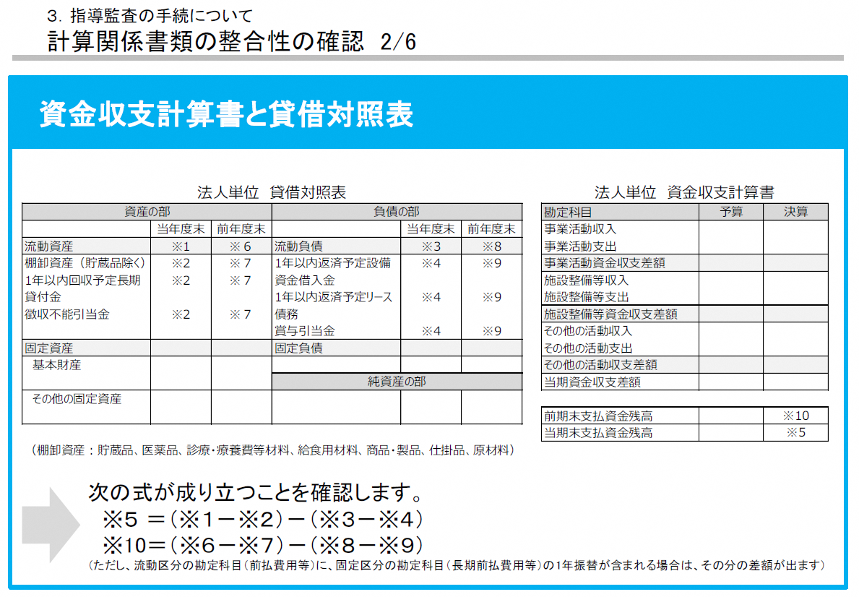
...
 |  |  |  |  | 【】
 |  | 当年度 |  | 前年度
...
 | a |  | ※1 |  | ※6
貯蔵品 | b |  | ※2 |  | ※7
１年以内回収予定長期貸付金 | c |  | ※2 |  | ※7
徴収不能引当金 | d |  | ※2 |  | ※7
①小計(e=a-b-c-d) | e | 0 |  | 0

 | f |  | ※3 |  | ※8
１年以内返済予定設備資金借入金 | g |  | ※4 |  | ※9
１年以内返済予定リース債務 | h |  | ※4 |  | ※9
賞与引当金 | i |  | ※4 |  | ※9
②小計(j=f-g-h-i) | j | 0 |  | 0

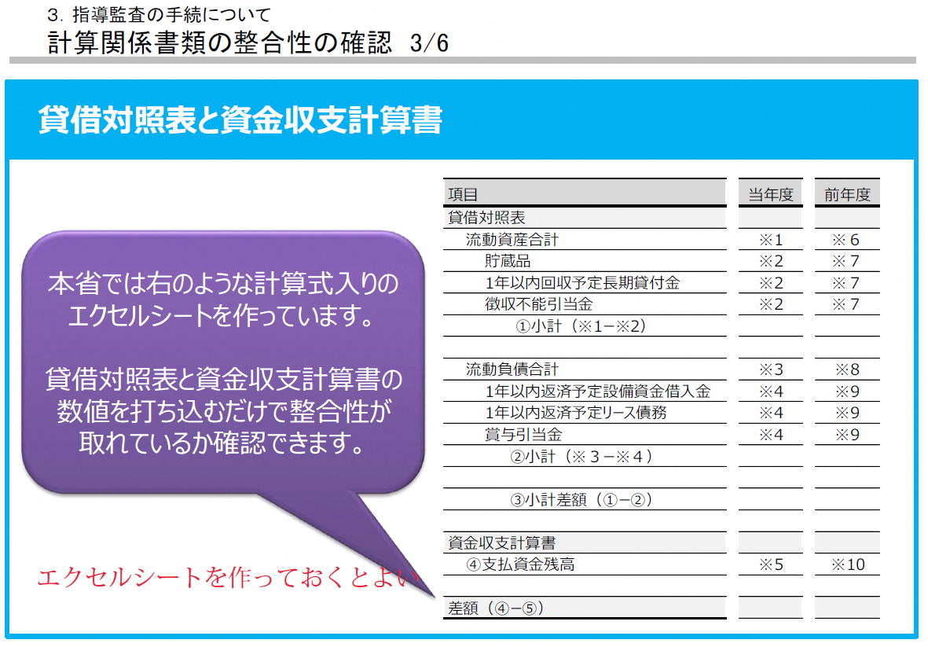
 | k | 0 |  | 0
...
 | l |  | ※5 |  | ※10

 | m | 0 |  | 0
...
項目 |  | 金額(円) |  | 金額(円)

合計（n） |  | 0 |  | 0
（m-n） |  | 0 |  | 0

